BẢNG KÊ CHI TIẾT XUẤT VAT 07
CÔNG TY TNHH KINH DOANH DỊCH VỤ VẬN TẢI ĐỨC ANH |  |  |  |  |  |  |  |  |  |  |  |  |  |  | Cộng Hòa Xã Hội Chủ Nghĩa Việt Nam
ĐC: Số 7, Tổ dân phố Hoàng Mai 1, Phường Nếnh, Tỉnh Bắc Ninh, Việt Nam. |  |  |  |  |  |  |  |  |  |  |  |  |  |  | Độc Lập - Tự Do - Hạnh Phúc
BẢNG ĐỐI CHIẾU KHỐI LƯỢNG VÀ GIÁ TRỊ SỬ DỤNG XE Ô TÔ 租车使用对账明细表
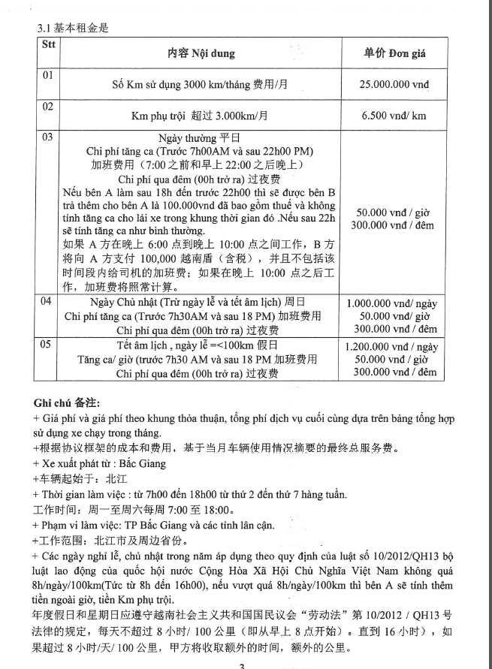
Tháng 07 năm 2026 2026 年07月
Loại xe: tải HOWO SINOTRUK 8 TẤN- BKS: 99H10378
Bảng kế số 072026-02 ngày 25/07/2026 kèm hóa đơn số: kí hiệu:
Khách hàng客户: CÔNG TY TNHH CÔNG NGHIỆP NIENYI VIỆT NAM
 |  |  |  |  |  |  |  |  |  |  |  |  |  |  |  |  |  |  |  |  |  | ĐVT: VND
NGÀY 日期 | Km đầu 开始公里 | Km cuối 结束公里 | SỐ KM 使用公里数 | SỐ KM TRỌN GÓI THEO HỢP ĐỒNG 按合同的公里数 |  | KM PHỤ TRỘI NGÀY THƯỜNG 平日超过公里数 |  |  | Giờ B.Đầu 开始时间 | Giờ K.Thúc 结束时间 | Số giờ tăng ca 时间加班 | THÀNH TIỀN tăng ca 金额加班 | GIỜ PHỤ TRỘI NGÀY THƯỜNG 平日超过时间 |  |  | ĐƠN GIÁ NGÀY QUA ĐÊM 过夜单价 | ĐƠN GIÁ NGÀY CN/LỄ 礼拜天或节日的单价 |  |  | GIỜ PHỤ TRỘI NGÀY CHỦ NHẬT/LỄ 礼拜天或节日超过时间 |  |  | TIỀN ĂN 餐费 |  | TIỀN VÉ XE 过路费、车票 | CỘNG 合计
 |  |  |  | SỐ KM 公里数 | GIÁ TRỊ 金额 | SỐ KM PHỤ TRỘI 超过公里数 | ĐƠN GIÁ 单价 | THÀNH TIỀN 金额 |  |  |  |  | GIỜ 工时 | ĐƠN GIÁ 单价 | THÀNH TIÊN 金额 |  | GIỜ 工时 | ĐƠN GIÁ 单价 | THÀNH TIỀN 金额 | GIỜ 工时 | ĐƠN GIÁ 单价 | THÀNH TIỀN 金额 | SỐ BỮA ĂN 餐数量 | THÀNH TIỀN 金额
 |  |  |  | 3,000 | 42,000,000 | 0 | 10,000 | 0 |  |  |  |  |  |  |  |  |  |  |  |  |  |  |  |  |  | 42,000,000
2026-06-26 | 2509 | 2580 | 71 |  |  |  |  |  | 8:00:00 | 18:00:00 |  |  | - | 0 | 0 |  |  |  |  |  |  |  |  |  |  | 0
2026-06-27 | 2580 | 2641 | 61 |  |  |  |  |  | 8:00:00 | 18:00:00 |  |  | - | 0 | 0 |  |  |  |  |  |  |  |  |  |  | 0
2026-06-28 | 0 | 0 | 0 |  |  |  |  |  | 0:00:00 | 0:00:00 |  |  | - | 0 | 0 |  |  |  |  |  |  |  |  |  |  | 0
2026-06-29 | 2641 | 2704 | 63 |  |  |  |  |  | 8:00:00 | 22:00:00 |  |  | 4.0 | 50,000 | 200,000 |  |  |  |  |  |  |  | 2 | 100,000 |  | 300,000
2026-06-30 | 2704 | 2723 | 19 |  |  |  |  |  | 8:00:00 | 19:00:00 |  |  | 1.0 | 50,000 | 50,000 |  |  |  |  |  |  |  |  |  |  | 50,000
2026-07-01 | 2723 | 2729 | 6 |  |  |  |  |  | 8:00:00 | 18:00:00 |  |  | - | 0 | 0 |  |  |  |  |  |  |  |  |  |  | 0
2026-07-02 | 2729 | 2786 | 57 |  |  |  |  |  | 8:00:00 | 18:00:00 |  |  | - | 0 | 0 |  |  |  |  |  |  |  |  |  |  | 0
2026-07-03 | 2786 | 2811 | 25 |  |  |  |  |  | 8:00:00 | 18:00:00 |  |  | - | 0 | 0 |  |  |  |  |  |  |  |  |  |  | 0
2026-07-04 | 2811 | 2831 | 20 |  |  |  |  |  | 8:00:00 | 18:00:00 |  |  | - | 0 | 0 |  |  |  |  |  |  |  |  |  |  | 0
2026-07-05 | 0 | 0 | 0 |  |  |  |  |  | 0:00:00 | 0:00:00 |  |  | - | 0 | 0 |  |  |  |  |  |  |  |  |  |  | 0 | từ 7h30 đến 18h là 10.5 tiếng, anh ngọc đi 9h đến 18h là 8 tiếng
2026-07-06 | 2831 | 2913 | 82 |  |  |  |  |  | 8:00:00 | 18:00:00 |  |  | - | 0 | 0 |  |  |  |  |  |  |  | 1 | 50,000 |  | 50,000
2026-07-07 | 2913 | 2931 | 18 |  |  |  |  |  | 8:00:00 | 18:00:00 |  |  | - | 0 | 0 |  |  |  |  |  |  |  |  |  |  | 0
2026-07-08 | 2931 | 2999 | 68 |  |  |  |  |  | 8:00:00 | 23:00:00 |  |  | 5.0 | 50,000 | 250,000 |  |  |  |  |  |  |  | 1 | 50,000 |  | 300,000
2026-07-09 | 2999 | 3076 | 77 |  |  |  |  |  | 8:00:00 | 18:00:00 |  |  | - | 0 | 0 |  |  |  |  |  |  |  |  |  |  | 0
2026-07-10 | 3076 | 3100 | 24 |  |  |  |  |  | 8:00:00 | 18:00:00 |  |  | - | 0 | 0 |  |  |  |  |  |  |  | 1 | 50,000 |  | 50,000
2026-07-11 | 3100 | 3108 | 8 |  |  |  |  |  | 8:00:00 | 18:00:00 |  |  | - | 0 | 0 |  |  |  |  |  |  |  |  |  |  | 0
2026-07-12 | 0 | 0 | 0 |  |  |  |  |  | 0:00:00 | 0:00:00 |  |  | - | 0 | 0 |  |  |  | - |  |  |  |  |  |  | 0
2026-07-13 | 3108 | 3253 | 145 |  |  |  |  |  | 8:00:00 | 21:00:00 |  |  | 3.0 | 50,000 | 150,000 |  |  |  |  |  |  |  |  |  |  | 150,000
2026-07-14 | 3253 | 3324 | 71 |  |  |  |  |  | 8:00:00 | 18:00:00 |  |  | - | 0 | 0 |  |  |  |  |  |  |  |  |  |  | 0
2026-07-15 | 3324 | 3330 | 6 |  |  |  |  |  | 8:00:00 | 18:00:00 |  |  | - | 0 | 0 |  |  |  |  |  |  |  |  |  |  | 0
2026-07-16 | 3330 | 3342 | 12 |  |  |  |  |  | 8:00:00 | 18:00:00 |  |  | - | 0 | 0 |  |  |  |  |  |  |  |  |  |  | 0
2026-07-17 | 3342 | 3369 | 27 |  |  |  |  |  | 8:00:00 | 18:00:00 |  |  | - | 0 | 0 |  |  |  |  |  |  |  | 1 | 50,000 |  | 50,000
2026-07-18 | 3369 | 3372 | 3 |  |  |  |  |  | 8:00:00 | 18:00:00 |  |  | - | 0 | 0 |  |  |  | - |  |  |  |  |  |  | 0
2026-07-19 | 0 | 0 | 0 |  |  |  |  |  | 0:00:00 | 0:00:00 |  |  | - | 0 | 0 |  |  |  |  |  |  |  |  |  |  | 0
2026-07-20 | 3372 | 3445 | 73 |  |  |  |  |  | 8:00:00 | 18:00:00 |  |  | - | 0 | 0 |  |  |  |  |  |  |  | 1 | 50,000 |  | 50,000
2026-07-21 | 3445 | 3469 | 24 |  |  |  |  |  | 8:00:00 | 18:00:00 |  |  | - | 0 | 0 |  |  |  |  |  |  |  |  |  |  | 0
2026-07-22 | 3469 | 3533 | 64 |  |  |  |  |  | 8:00:00 | 18:00:00 |  |  | - | 0 | 0 |  |  |  |  |  |  |  | 1 | 50,000 |  | 50,000
2026-07-23 | 3533 | 3543 | 10 |  |  |  |  |  | 8:00:00 | 19:00:00 |  |  | 1.0 | 50,000 | 50,000 |  |  |  |  |  |  |  |  |  |  | 50,000
2026-07-24 | 3543 | 3567 | 24 |  |  |  |  |  | 8:00:00 | 19:00:00 |  |  | 1.0 | 50,000 | 50,000 |  |  |  |  |  |  |  | 1 | 50,000 |  | 100,000
2026-07-25 | 3567 | 3643 | 76 |  |  |  |  |  | 8:00:00 | 19:00:00 |  |  | 1.0 | 50,000 | 50,000 |  |  |  |  |  |  |  |  |  |  | 50,000
 |  |  | 1134 | 3000 | 42,000,000 | 0 | 10,000 | - |  |  | 0.0 | - | 16.0 |  | 800,000 | - | 0.0 |  | - | 0.0 |  | - | 9 | 450,000 | - | 43,250,000

CÔNG TY TNHH KINH DOANH DỊCH VỤ VẬN TẢI ĐỨC ANH |  |  |  |  |  |  |  |  |  |  |  |  |  | CÔNG TY TNHH CÔNG NGHIỆP NIENYI VIỆT NAM

